상품제안서
국산 모던티카페 칼라 스텐텀블러 | 상품코드: S06613

 |  |  |  |  |  |  | 02-713-8555 | www.synergygift.co.kr
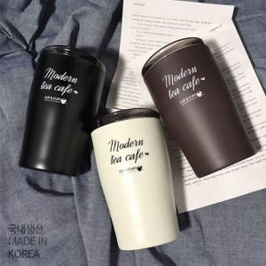

【상세/제작정보】

【인쇄/포장옵션】 | 실크, 레이저 / 포장지포장

【공급단가】 | 수량 | 50~ | 100~ | 500~ | 1,000~ | 2,000~
*VAT별도 | 화이트 | 8,450원 | 8,320원 | 8,120원 | 7,800원 | 7,470원
 | 블랙 | 8,450원 | 8,320원 | 8,120원 | 7,800원 | 7,470원
 | 초코 | 8,450원 | 8,320원 | 8,120원 | 7,800원 | 7,470원

【상품 URL】 | https://www.synergygift.co.kr:443/src/goods_detail.php?gdno=19859

